143847-2-1
求人管理番号 | 143847-2-1
求人有効年月日 | 2026-08-17
移住支援金対象 | 対象
 | 日勤中心の訪問看護 正看護師（正職員）／月給366,000円～｜研修制度あり｜ブランクのある方もご相談いただけます
会社名 | 株式会社訪問看護ステーション・ナースの森
業種 | 医療・福祉
写真 | 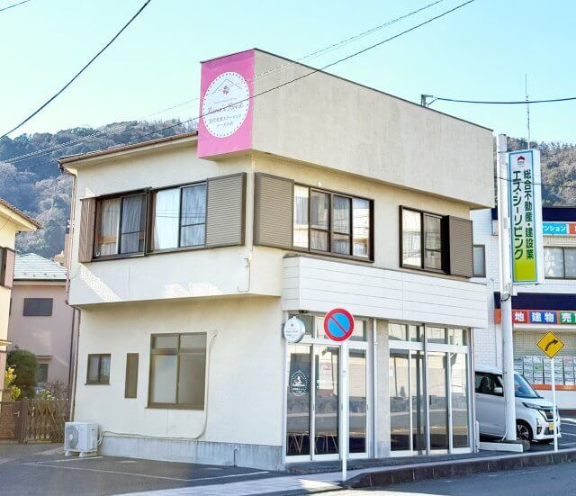 ここに写真を挿入（任意）

おすすめポイント | ・月残業20時間以内 ・子育てと両立しやすい ・移住経験のある先輩がいる
募集職種 | 医療福祉・教育関連
勤務地 | 神奈川県足柄下郡湯河原町土肥5-3-25 【変更範囲】 変更なし 【アクセス】 マイカー通勤(駐車場有) 社用車の場合、直行直帰もあるため、お住まい近くに会社が駐車場を借ります。(※要相談)
雇用形態 | 正社員
会社紹介 | 湯河原を含む伊東市、小田原市にある訪問看護ステーションで、地域の幅広いエリアに24時間365日対応しています。 呼吸器内科や整形外科など多様な診療科目に対応し、20名以上の経験豊富な看護師が在籍しています。 理学療法士や作業療法士と連携したチームケアをおこない、利用者さまの在宅生活を支えています。
仕事内容 | 主治医の指示書に基づき、利用者様のご自宅を訪問して看護・療養支援を行います。 ■ 利用者様について 病状の程度は様々で、月2?3回の定期訪問の方から、毎日訪問が必要な方までいらっしゃいます。状態に応じた幅広いケースを担当していただきます。 ■ 主な業務 褥瘡（じょくそう）の処置 退院後の在宅療養サポート 入浴介助・清拭など、身体の清潔保持 排泄ケア（おむつ交換など） 訪問記録・報告書の作成 ■ 1日の流れ 行程表に沿って利用者様宅を訪問（訪問時間は1日あたり合計4?5時間程度） 訪問の合間は事業所に戻り、記録・報告書作成などを行います 直行直帰も可能です ■ 移動について 社用車を貸与します 自家用車の使用も可能です（自家用車手当を支給）
業務の変更範囲 | 変更なし
勤務時間 | 8:30～17:30 ※勤務形態について時短制度あります。（例）8:30～16:30:要相談 休憩60分
残業 | 残業なし 月平均時間外労働時間 1~2時間
休日・休暇 | 週休2日（シフト制） 【年間休日】 年間休日111日＋有給休暇10日＝121日 【休暇制度】 ・年末年始休暇 ・その他休暇 【詳細】 リフレッシュ休暇3日(有休とは別に付与してます)、有給休暇は入社時に3日付与、ライフサポート休暇（1時間からの有給休暇 年間3日分使用可能）
給与 | 月給 月給366,000円?620,000円 【看護師/3年】 ・入職1年目 500万円 ・入職5年目 550万円 【看護師 主任/10年】 ・入職2年目 540万円 【看護師 管理者/10年】 ・入職3年目 640万円 ・入職5年目 680万円 ・入職7年目 720万円 ・入職10年目 800万円 ※想定年収は1年間在籍した際に支給される金額の一例です。賞与の支給額や勤務時間などにより前後する可能性があります。
手当 | ・時間外手当 ・住宅手当 ・家族手当 ・役職手当 ・資格手当 ・その他手当 【詳細】 オンコール手当1回2,000円、オンコール出動手当時間3,000円（自宅を出発時間より計算）、正月手当（期間限定）3,000円/日、歩合手当月間80時間以上には歩合給支給、自家用車での訪問は自家用車手当を支給（月額20,000円）
福利厚生 | ・社会保険完備 ・昇給あり ・賞与あり ・退職金制度 ・制服貸与 ・資格取得支援制度 ・研修制度 ・その他福利厚生 【詳細】 復職制度あり:結婚・出産・介護等により、いったん会社を退職した後に復職できる（再雇用できる）、健康診断、インフルエンザワクチン摂取
定年 | 定年制度あり 一律 62歳（再雇用制度あり 上限 70歳まで）
自動車通勤 | 可 マイカー通勤可（駐車場あり）
応募条件 | 【学歴】 学歴不問 【経験】 未経験・ブランクOK 新卒OK 【免許・資格】 正看護師資格 および普通自動車運転免許必須（AT限定可）必須
試用期間 | 試用期間6ヶ月（期間中同条件）
受動喫煙対策 | 敷地内禁煙
採用担当者 | 【担当者名】 森 敏 【メールアドレス】 m-tutomu@aaa.email.ne.jp 【電話番号】 8032869899
担当者からのメッセージ | 訪問看護ステーション・ナースの森では、他施設も含めて20名以上の移住者の方が働いています。 地域外の方でも長く働けるように、福利厚生や制度も含めた環境をご用意しています。 皆様のご応募をお待ちしております。
応募方法 | [1] 採用担当者へ直接ご連絡ください。（電話またはメールにてご連絡ください。） ↓ [2] 採用担当より面接日程の調整などの連絡をさせていただきます ↓ [3] 面接実施 ↓ [4] 採用決定のご連絡 ↓ [5] 入職手続きを進めてください ※応募から内定までは平均1週間～1ヶ月ほどになります。 ※在職中で今すぐ転職が難しい方も調整のご相談が可能です。 【事業者ホームページ】 https://na-sunomori.jp/
一覧へ戻る | 求人一覧へ戻る

